Sheet1
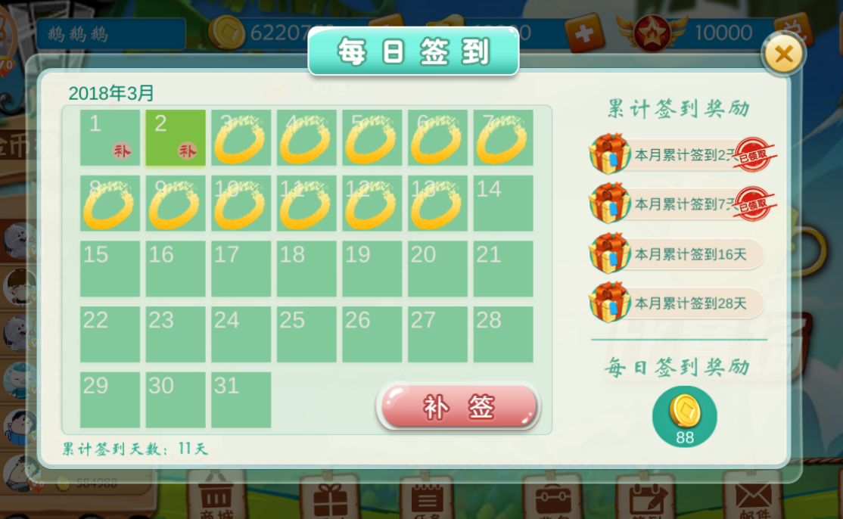

五元话费碎片*1
金币*288
记牌器*1
喇叭*1
金币*188
蓝钻石*1
金币*188
连续签到3天金币*500
道具 | 数量
1元碎片 | 19
5元碎片 | 29
10元碎片 | 49
金币*188
蓝钻石*1
五元话费碎片*1
金币*288
喇叭*1
金币*188
记牌器*1
连续签到7天一元话费碎片*1

金币*188
徽章*1
金币*188
蓝钻石*1
金币*288
五元话费碎片*1
金币*288
连续签到20天十元话费碎片*1

全勤奖励：五元话费
当达到全勤条件是宝箱亮起，点进去后显示领取要求：每月游戏对局达到10局可领取

记牌器*1
金币*188
喇叭*1
金币*288
蓝钻石*1
金币*188
十元话费碎片*1

记牌器*1
金币*188
徽章*1

4

五元话费碎片*1
金币*588
记牌器*1
金币*388
喇叭*1
金币*388
蓝钻石*2

累积签到3天一元话费碎片*1

金币*688
蓝钻石*3
金币*588
喇叭*2
五元话费碎片*1
金币*888
记牌器*2

累积签到7天一元话费碎片*1

金币*588
徽章*1
金币*388
蓝钻石*5
金币*588
一元话费碎片*1
金币*688

累积签到20天十元话费碎片*1

喇叭*3
金币*888
记牌器*3
金币*588
蓝钻石*8
金币*388
十元话费碎片*1

全勤奖励：五元话费
当达到全勤条件是宝箱亮起，点进去后显示领取要求：每月游戏对局达到10局可领取

金币*588
记牌器*5
徽章*1

